상품제안서
다쓱 실속형 3단 UV차단 자동 양우산 | 상품코드: S46846

 |  |  |  |  |  |  | 02-713-8555 | www.synergygift.co.kr
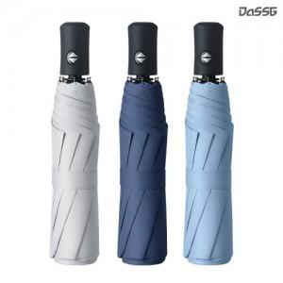 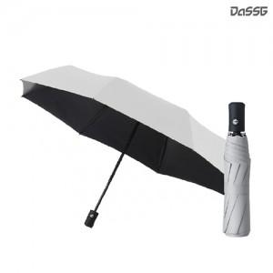 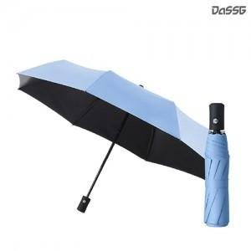

【상세/제작정보】

【인쇄/포장옵션】 | [손잡이] 레이저, [우산끈] DTF필름전사, [우산집] DTF필름전사, [원단] 실크, [원단] DTF필름전사 / 포장지포장

【공급단가】 | 수량 | 50~ | 100~ | 300~ | 1,000~ | 3,000~
*VAT별도 | 단가 | 5,460원 | 5,160원 | 4,950원 | 4,780원 | 4,700원

【상품 URL】 | https://www.synergygift.co.kr:443/src/goods_detail.php?gdno=46846

